20180611
数据不符&系统BUG待处理问题清单
序号 | 测试问题模块 | 测试问题类别 | 问题详细描述 | 测试人 | 处理人 | 问题截图 | 备注
1 | 标杆产业集群 | 文字错误 | 单位是万元 |  | 是
2 | 项目推进 | 逻辑错误 | 年度、月度开工滞后项目数不对； 在谈项目和签约项目的签约落地投数目不对 | 刘伟康 | 是 | 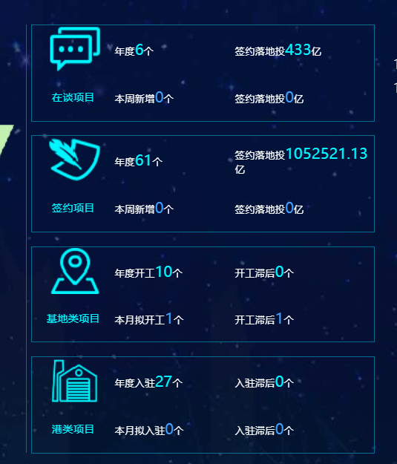
3 | 项目推进 | 逻辑错误 | 数据错误 | 刘伟康 | 是 | 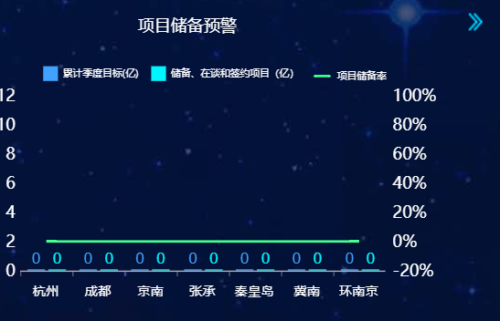
4 | 优惠政策预警 | 逻辑错误 | 数据错误 | 刘伟康 | 是
5 | 优惠政策预警 | 显示错误 | 按使用率排序，从高到低 | 刘伟康 | 是
6 | 集群符合度 | 显示错误 | 按符合度排序，从高到低 | 刘伟康 | 是 | 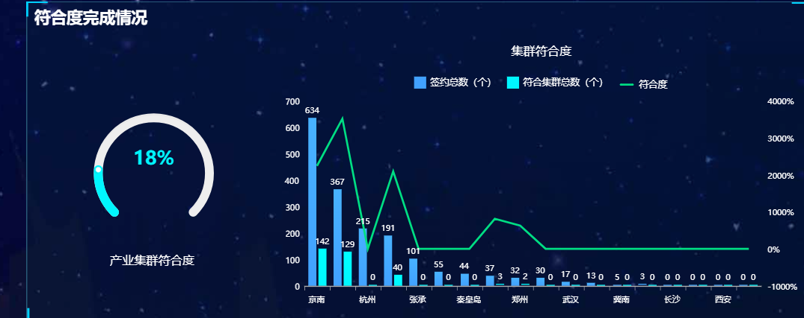
7 | 集群招商进展 | 维度错误 | 显示维度是集群，不是事业部；按签约落地投排序 | 刘伟康 | 是 | 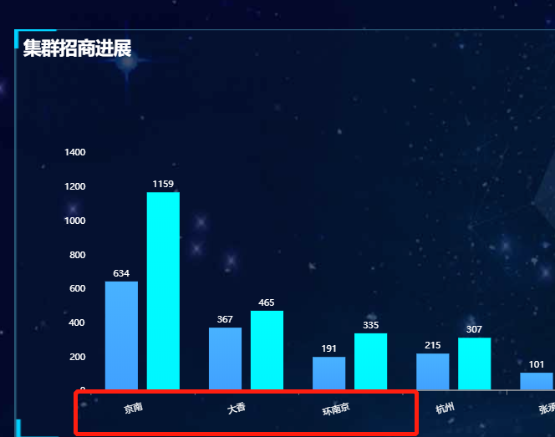
8 | 集群招商进展 | 文字错误 | 单位是万元 | 刘伟康 | 数据是亿元
9 | 项目来源分析 | 逻辑错误 | 数据错误 | 刘伟康 | 需改视图 | 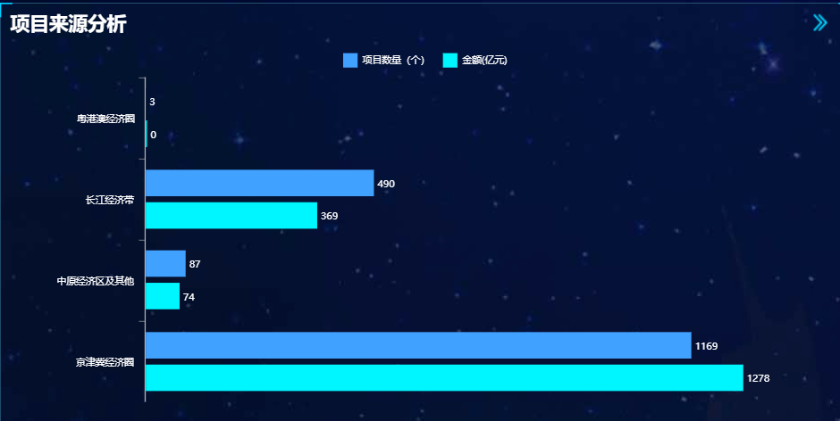
10 | 项目推进 | 逻辑错误 | 数据错误，应该是显示18年的数据，没卡年份 | 刘伟康 | 是 | 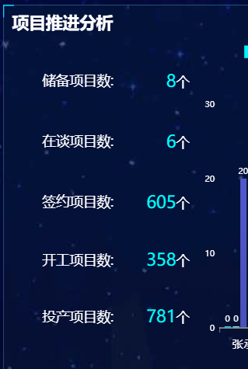
11 | 签约落地投转化率 | 逻辑错误 | 数据错误 | 刘伟康 | 是 | 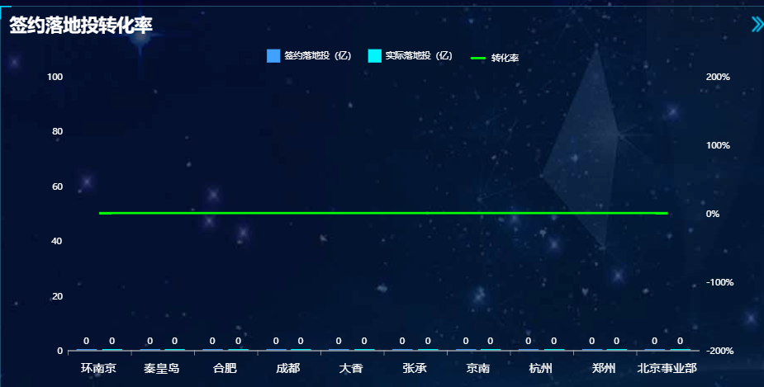
12 | 优惠政策授权 | 显示错误 | 按使用率排序，从高到低 | 刘伟康 | 暂无数据 | 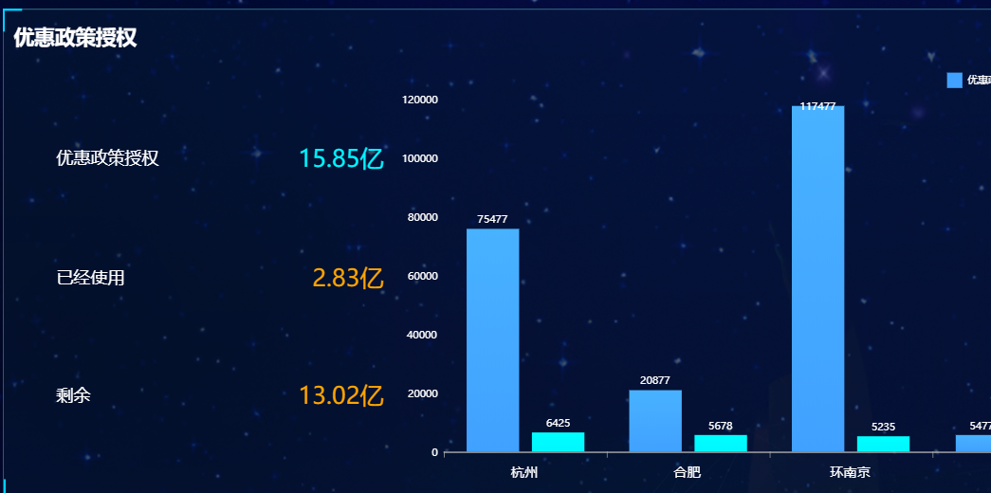
13 | 产业港 | 显示错误 | 将单位放在类型后面，比如：自用（㎡） 33839 2.28% | 刘伟康 | 是 | 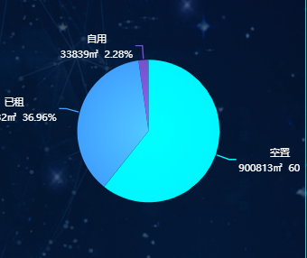

20180613
数据不符&系统BUG待处理问题清单
序号 | 测试问题模块 | 测试问题类别 | 问题详细描述 | 测试人 | 处理人 | 是否解决 | 问题截图 | 备注
1 | 首页-集群 | 逻辑错误 | 取自V_ToBA_IndustrialAggregatesPlan | 刘长江 | 刘伟康 | 是 | 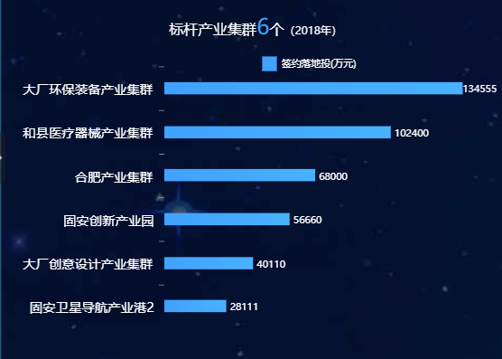
2 | 首页-供地 | 逻辑错误 | 取手工导入的数据 | 刘长江 | 刘伟康 | 是 | 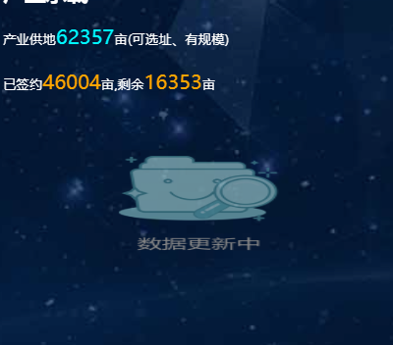
3 | 首页-项目卡点 | 逻辑错误 | 取手工导入的数据 | 刘长江 | 刘伟康 | 是 | 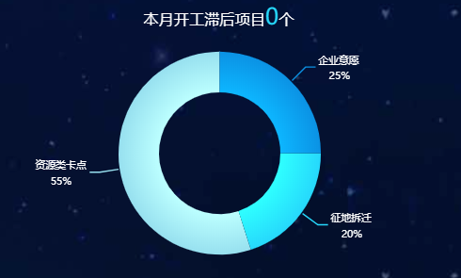
4 | 首页-项目储备预警 | 逻辑错误&显示错误 | 绿色柱子取自认定落地投数聚，不可能为0； 按储备率从低到高排序 | 刘长江 | 刘伟康 | 解决中 | 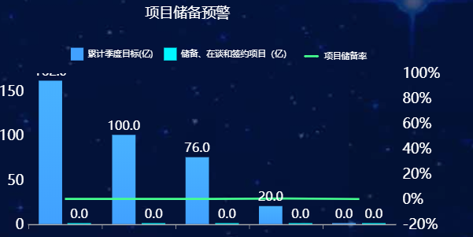
5 | 首页-项目推进 | 逻辑错误 | 项目数不对，签约落地投数也不对； 开工项目数、开工滞后项目数也不对 | 刘长江 | 刘伟康 | 是 | 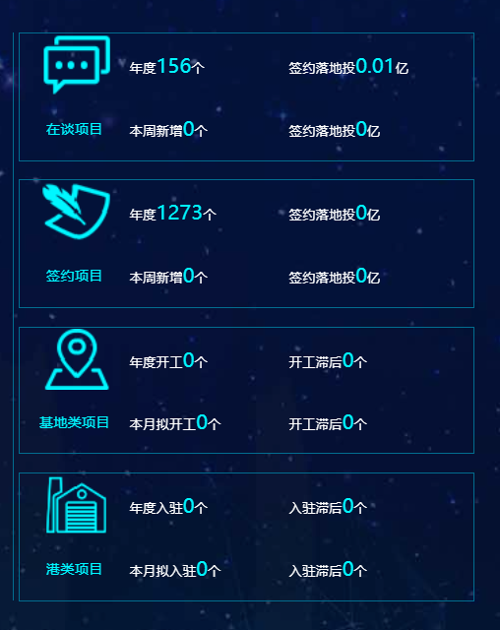
6 | 首页-政策使用预警 | 逻辑错误 | 优惠政策年度授权数不对 | 刘长江 | 刘伟康 | 是 | 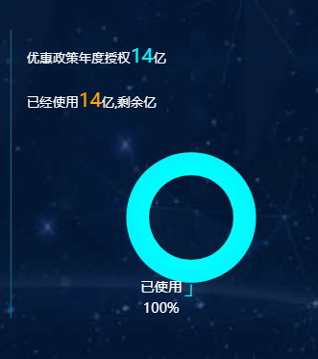
7 | 首页-政策使用预警 | 显示错误 | 按使用率从高到低排序 | 刘长江 | 刘伟康 | 待验证 | 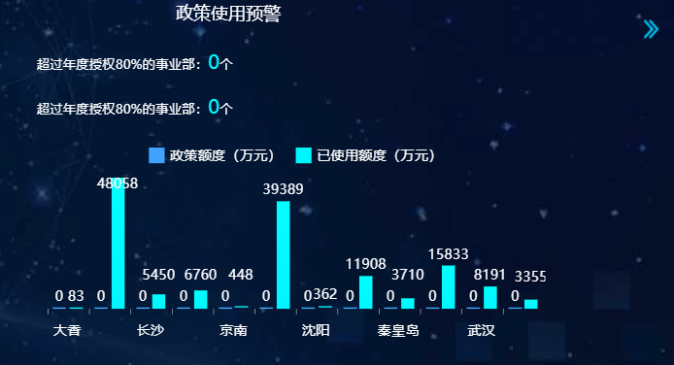
8 | 效益类分析-政策兑付 | 逻辑错误 | 2018预计需兑付金额不对 | 刘长江 | 刘伟康 | 数据有误 | 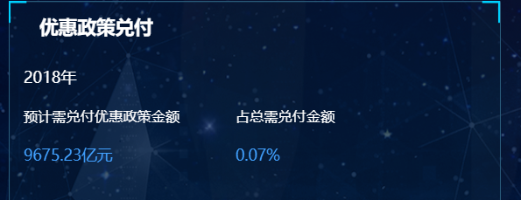
9 | 项目推进-签约落地投转化率 | 逻辑错误 | 取手工导入的数据 | 刘长江 | 刘伟康 | 是 | 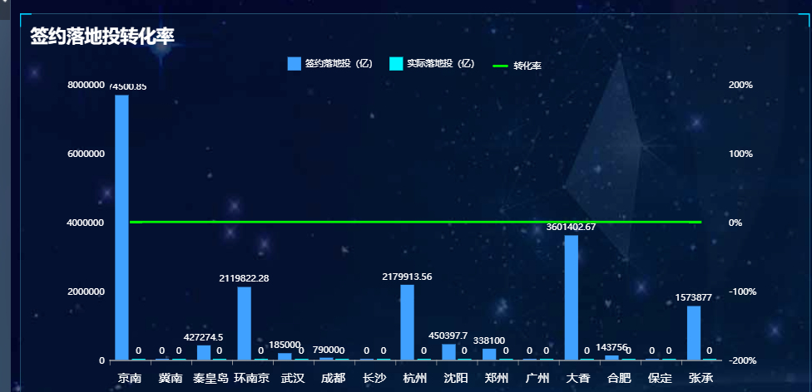
10 | 项目推进-项目来源 | 逻辑错误&显示错误 | 金额改为签约落地投； 签约落地投数不对 | 刘长江 | 刘伟康 | 待验证 | 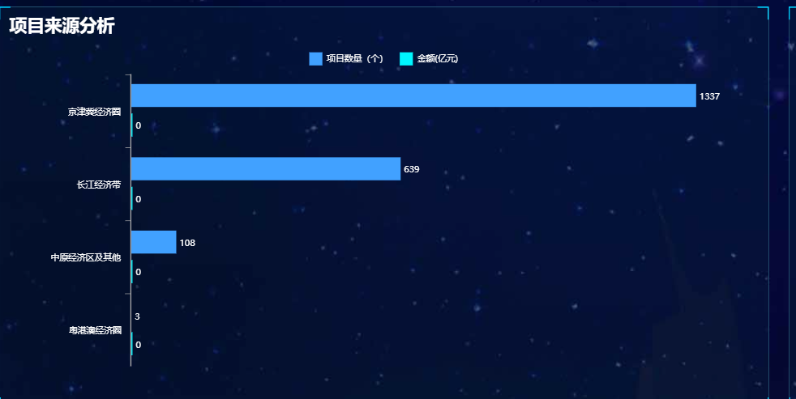
11 | 项目推进-项目推进分析 | 逻辑错误 | 没筛选时间，数据要当年的 | 刘长江 | 刘伟康 | 是 | 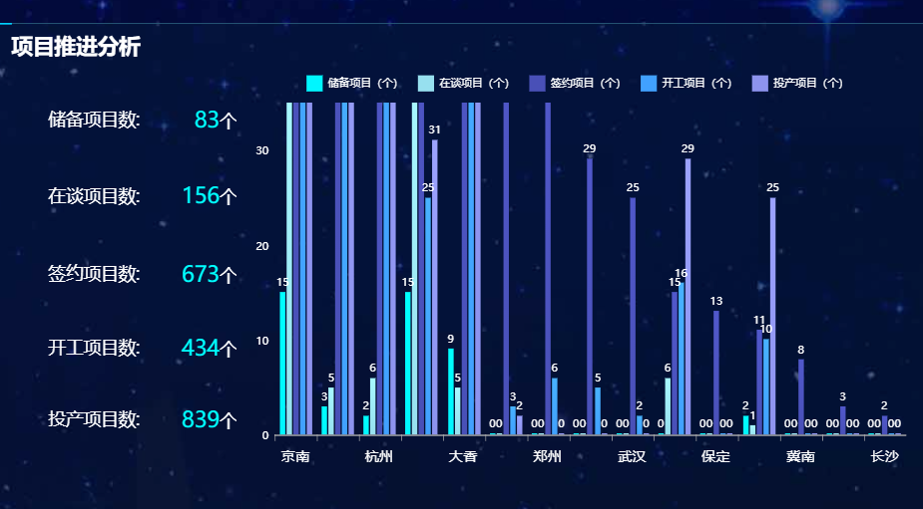
12 | 产业集群-集群招商进展 | 逻辑错误&显示错误 | 显示集群维度，不是项目维度 | 刘长江 | 刘伟康 | 是 | 